Inhalt

Paris/Berlin - 27. Juni 2012

OECD Migrationsausblick 2012

Inhaltsverzeichnis
1. | Zusammensetzung der Migration
2. | Dauerhafte Migration in Prozent der Bevölkerung
3. | Migration aus ausgewählten EU-Ländern nach Deutschland
4. | Anteil der dauerhaften Zuwanderung an den gesamten Eintritten in das arbeitsfähige Alter

Zusammensetzung der Migration
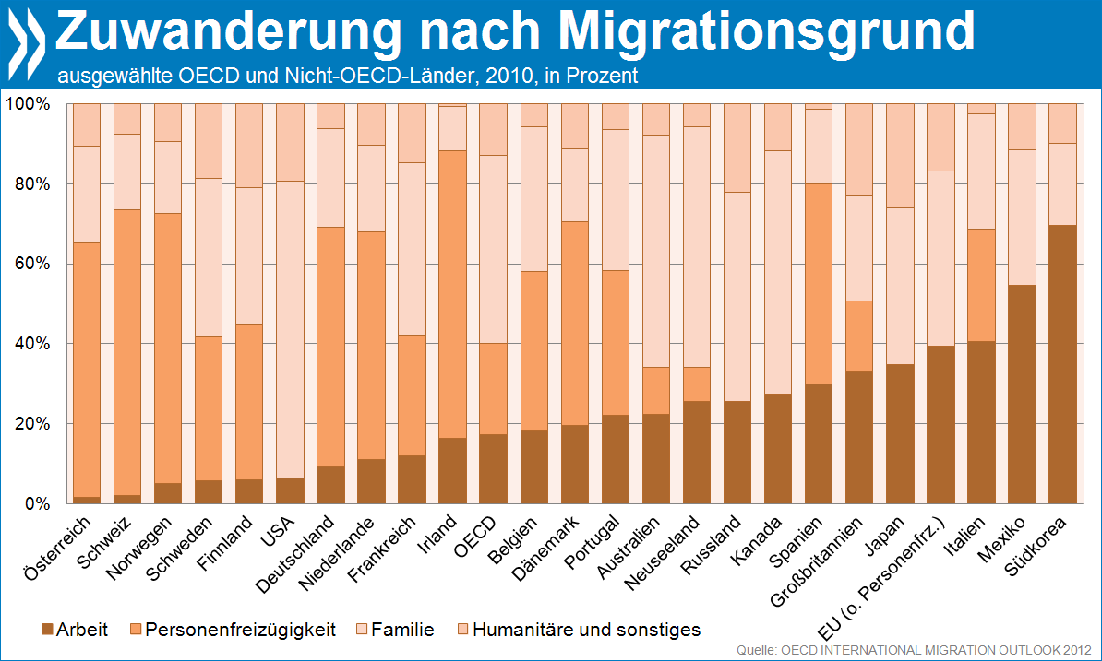
OECD Migrationsausblick: Zusammensetzung der Migration, 2010
 |  |  |  |  |  |  |  |  |  | Zusammensetzung der Migration, 2010
 | Figure I.4. Permanent inflows into selected OECD and non-OECD countries, total and by category of entry, 2010 |  |  |  |  |  |  |  |  | ausgewählte OECD und Nicht-OECD-Länder, in Prozent
 | Percentage of the total population

 | Source: OECD International Migration Database.

 |  |  |  | Familie |  | Humanitäre und sonstiges
 | 2010 | Arbeit | Personenfreizügigkeit | Accompanying family of workers | Family | Humanitarian | Other | Familie | Humanitäre und sonstiges
 | Österreich | 0.013895543843 | 0.63708237139 | 0.009299995644 | 0.23160691728 | 0.10343250425 | 0.0046826675959 | 0.24090691292 | 0.10811517184
 | Schweiz | 0.020704221679 | 0.71356552425 | 0 | 0.18819807213 | 0.057844918252 | 0.019687263688 | 0.18819807213 | 0.07753218194
 | Norwegen | 0.05063334997 | 0.67377719847 | 0 | 0.18026277713 | 0.095326674431 | 0 | 0.18026277713 | 0.095326674431
 | Schweden | 0.056810063674 | 0.35926386085 | 0 | 0.39642801677 | 0.1874980587 | 0 | 0.39642801677 | 0.1874980587
 | Finnland | 0.057776906373 | 0.38985284428 | 0 | 0.34256021325 | 0.17397828096 | 0.035831755136 | 0.34256021325 | 0.20981003609
 | USA | 0.064293865454 | 0 | 0.078090523352 | 0.66320222589 | 0.13080767315 | 0.063605712152 | 0.74129274924 | 0.1944133853
 | Deutschland | 0.090216569106 | 0.59939761363 | 0 | 0.246648 | 0.053173289784 | 0.010564527477 | 0.246648 | 0.063737817261
 | Niederlande | 0.10926527261 | 0.56866466919 | 0 | 0.2173853933 | 0.1046846649 | 0 | 0.2173853933 | 0.1046846649
 | Frankreich | 0.11860518111 | 0.30304631097 | 0 | 0.42876231317 | 0.053551267311 | 0.096034927442 | 0.42876231317 | 0.14958619475
 | Irland | 0.16293103448 | 0.7183908046 | 0.040344827586 | 0.069540229885 | 0.0087931034483 | 0 | 0.10988505747 | 0.0087931034483
 | OECD | 0.17275598087 | 0.22604191171 | 0.17204129674 | 0.29791099438 | 0.053551213649 | 0.077698602653 | 0.46995229112 | 0.1312498163
 | Belgien | 0.18285746152 | 0.3959402186 | 0 | 0.36245259871 | 0.058749721169 | 0 | 0.36245259871 | 0.058749721169
 | Dänemark | 0.19550902904 | 0.50921561865 | 0.058851465721 | 0.12315662987 | 0.051482913176 | 0.061784343543 | 0.18200809559 | 0.11326725672
 | Portugal | 0.21949150831 | 0.3629112058 | 0 | 0.35295543125 | 0.0011510733254 | 0.063490781316 | 0.35295543125 | 0.064641854642
 | Australien | 0.22261458737 | 0.11697744857 | 0.29591988095 | 0.28447908742 | 0.06963524396 | 0.010373751729 | 0.58039896837 | 0.080008995689
 | Neuseeland | 0.25412742034 | 0.086911829491 | 0.31685162265 | 0.28322389813 | 0.058885229394 | 0 | 0.60007552078 | 0.058885229394
 | Russland | 0.25495396507 | 0 | 0 | 0.52273708938 | 0.0058386693441 | 0.21647027621 | 0.52273708938 | 0.22230894555
 | Kanada | 0.27276873034 | 0 | 0.39315806912 | 0.21454961326 | 0.11911030672 | 0.00041328055693 | 0.60770768239 | 0.11952358728
 | Spanien | 0.29932180238 | 0.49939625251 | 0 | 0.1868509355 | 0.0019830140229 | 0.012447995589 | 0.1868509355 | 0.014431009612
 | Großbritannien | 0.33133303388 | 0.17430035765 | 0.14554201377 | 0.11827684316 | 0.011903241292 | 0.21864451025 | 0.26381885693 | 0.23054775154
 | Japan | 0.34629518982 | 0 | 0 | 0.39260039241 | 0.0072204702443 | 0.25388394752 | 0.39260039241 | 0.26110441776
 | EU (o. Personenfrz.) | 0.39237253264 | 0 | 0.059404743058 | 0.37929195032 | 0.058135692785 | 0.11079508119 | 0.43869669338 | 0.16893077398
 | Italien | 0.40471431629 | 0.28178576058 | 0.012179203106 | 0.27371251654 | 0.01297205717 | 0.014636146307 | 0.28589171965 | 0.027608203477
 | Mexiko | 0.54427694872 | 0 | 0 | 0.33868646315 | 0.008408453905 | 0.10862813423 | 0.33868646315 | 0.11703658814
 | Südkorea | 0.69560973705 | 0 | 0 | 0.20303746071 | 0.00030582830669 | 0.10104697393 | 0.20303746071 | 0.10135280223

Dauerhafte Migration in % der B
OECD Migrationsausblick: Dauerhafte Migration in % der Bevölkerung, 2010
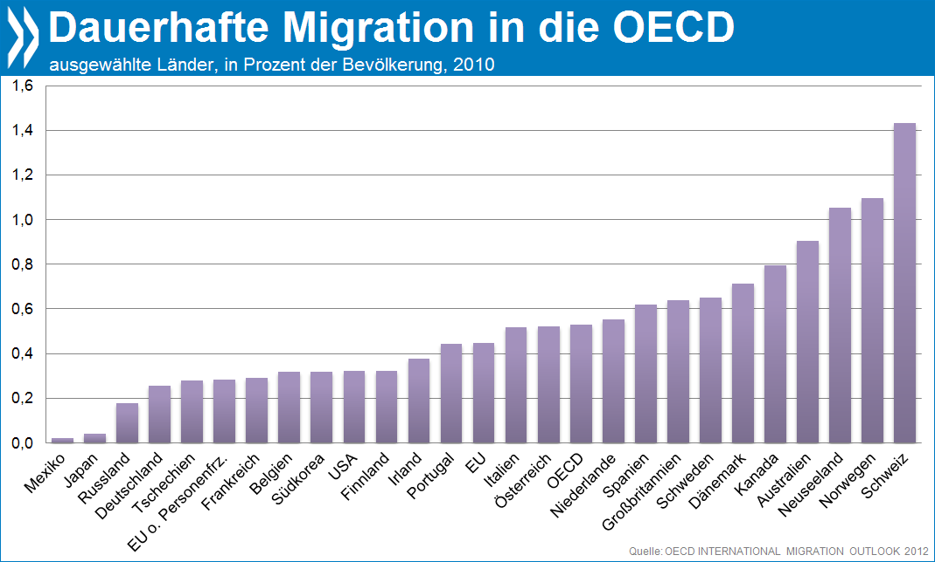
 | Figure 1.1 Permanent inflows into selected OECD and non-OECD countries, 2007 and 2010
 | As a percentage of the total population
 | Total, 2010 |  |  |  |  |  |  |  |  |  |  |  | Dauerhafte Migration in die OECD
 |  |  |  |  |  |  |  |  |  |  |  |  | ausgewählte Länder, in Prozent der Bevölkerung

 | Source: IMD, WPP.

 |  | Permanent |  | Population (000s) - WPP |  | % Permanent/Pop |  |  |  | % Permanent/Pop
 |  | 2007 | 2010 | 2007 | 2010 | 2007 | 2010 |  |  | 2007 | 2010
 | Australien | 191,905 | 208,989 | 21881 | 23113 | 0.877 | 0.904 | 208989 | Mexiko | 0.006 | 0.023 | -
 | Österreich | 47,119 | 45,914 | 8693 | 8797 | 0.542 | 0.522 | 45914 | Japan | 0.081 | 0.041 | -
 | Belgien | 40,332 | 35,864 | 11030 | 11250 | 0.366 | 0.319 | 35864 | Russland | 0.171 | 0.179 | -
 | Kanada | 236,754 | 280,681 | 34190 | 35351 | 0.692 | 0.794 | 280681 | Deutschland | 0.269 | 0.257 | -
 | Tschechien | 98,781 | 30,515 | 10657 | 10866 | 0.927 | 0.281 | 30515 | Tschechien | 0.927 | 0.281 | -
 | Dänemark | 30,303 | 41,256 | 5697 | 5778 | 0.532 | 0.714 | 41256.407 | EU o. Personenfrz. | 0.336 | 0.283 | -
 | Finnland | 17,504 | 18,212 | 5517 | 5616 | 0.317 | 0.324 | 18212 | Frankreich | 0.285 | 0.292 | -
 | Frankreich | 184,452 | 193,086 | 64820 | 66159 | 0.285 | 0.292 | 193086 | Belgien | 0.366 | 0.319 | -
 | Deutschland | 232,773 | 222,443 | 86400 | 86491 | 0.269 | 0.257 | 222442.509 | Südkorea | 0.370 | 0.319 | -
 | Irland | 89,600 | 17,400 | 4409 | 4595 | 2.032 | 0.379 | 17400 | USA | 0.336 | 0.323 | -
 | Italien | 537,173 | 331,713 | 62752 | 64097 | 0.856 | 0.518 | 331713 | Finnland | 0.317 | 0.324 | -
 | Japan | 108,512 | 55,675 | 133376 | 134532 | 0.081 | 0.041 | 55675.044 | Irland | 2.032 | 0.379 | -
 | Südkorea | 178,442 | 156,910 | 48275 | 49138 | 0.370 | 0.319 | 156910 | Portugal | 0.388 | 0.444 | -
 | Mexiko | 6,820 | 26,402 | 110548 | 114940 | 0.006 | 0.023 | 26402 | EU | 0.6205500977 | 0.44803116592 | -
 | Niederlande | 80,632 | 95,621 | 17054 | 17260 | 0.473 | 0.554 | 95620.5 | Italien | 0.856 | 0.518 | -
 | Neuseeland | 51,713 | 47,669 | 4371 | 4520 | 1.183 | 1.055 | 47669 | Österreich | 0.542 | 0.522 | -
 | Norwegen | 43,736 | 55,892 | 4943 | 5105 | 0.885 | 1.095 | 55892.016 | OECD | 0.665 | 0.528 | -
 | Portugal | 42,936 | 49,519 | 11053 | 11161 | 0.388 | 0.444 | 49519 | Niederlande | 0.473 | 0.554 | -
 | Spanien | 691,867 | 300,048 | 46660 | 48353 | 1.483 | 0.621 | 300048.307 | Spanien | 1.483 | 0.621 | -
 | Schweden | 74,434 | 64,390 | 9657 | 9874 | 0.771 | 0.652 | 64390 | Großbritannien | 0.572 | 0.638 | -
 | Schweiz | 122,234 | 115,049 | 7869 | 8030 | 1.553 | 1.433 | 115049 | Schweden | 0.771 | 0.652 | -
 | Großbritannien | 364,365 | 414,257 | 63669 | 64905 | 0.572 | 0.638 | 414256.91364 | Dänemark | 0.532 | 0.714 | -
 | USA | 1,052,415 | 1,041,909 | 313410 | 322206 | 0.336 | 0.323 | 1041909 | Kanada | 0.692 | 0.794 | -
 | Russland | 251,962 | 263,930 | 146956 | 147103 | 0.171 | 0.179 | 263930 | Australien | 0.877 | 0.904 | -
 | OECD Durchschnitt | 199,032 | 171,389 | 51412 | 52468 | 0.665 | 0.528 |  | Neuseeland | 1.183 | 1.055 | (171,389)
 | OECD weighted average | 199,032 | 171,389 | 51412 | 52468 | 0.387 | 0.327 |  | Norwegen | 0.885 | 1.095 | (171,389)
 |  |  |  |  |  |  |  |  | Schweiz | 1.553 | 1.433
 | Source: IMD, WPP. |  |  |  |  |  |  |  | EU | 0.6205500977 | 0.44803116592

 | EU excl. free mov. | 1369787.0287 | 1173332.7205 | 408,069 | 415,203 | 0.336 | 0.283
 | EU | 2,532,272 | 1,860,238 | 408,069 | 415,203 | 0.621 | 0.448

EU-Migration nach Deutschland
OECD Migrationsausblick: Migration aus ausgewählten EU-Ländern nach Deutschland

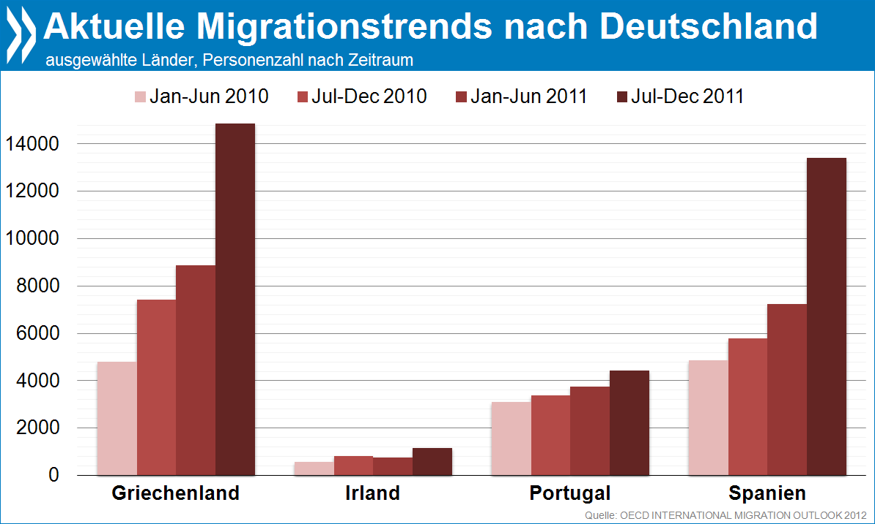
 | Figure I.7. Recent trends in migration from Greece, Ireland, Portugal and Spain into Germany

 | Numbers by semester

 | Source: DESTATIS (Statistisches Bundesamt).

 |  | Jan-Jun 2010 | Jul-Dec 2010 | Jan-Jun 2011 | Jul-Dec 2011
 | Griechenland | 4819 | 7437 | 8890 | 14889
 | Irland | 579 | 847 | 787 | 1177
 | Portugal | 3114 | 3399 | 3772 | 4441
 | Spanien | 4868 | 5789 | 7257 | 13415

 |  |  | Jahr
 | Griechenland |  | 23779
 | Irland |  | 1964
 | Portugal |  | 8213
 | Spanien |  | 20672

Zuwanderungsanteil an Arbeit
Geschätzter Anteil der dauerhaften Zuwanderung an den gesamten Eintritten in das arbeitsfähige Alter, 2010

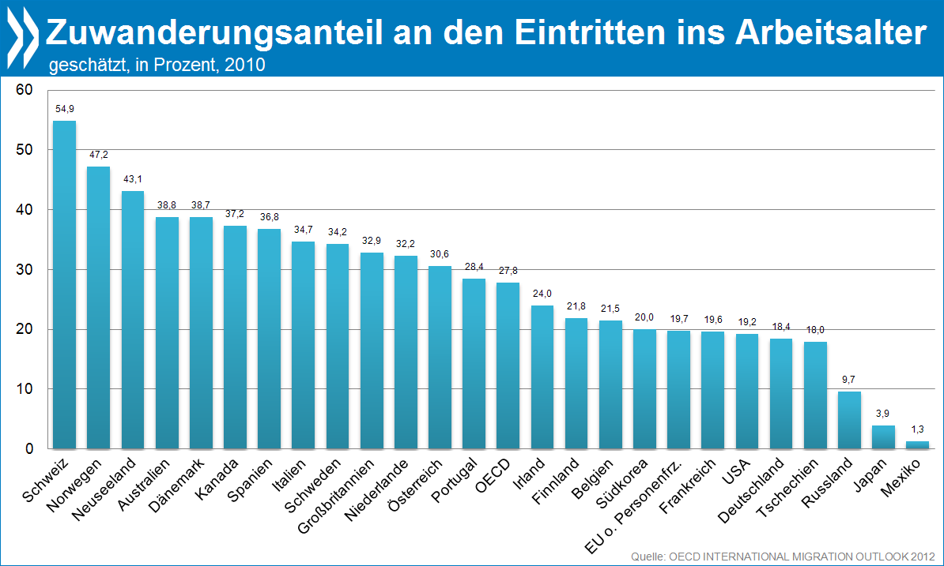
 | Figure I.2. Permanent movements as an estimated percentage of entries into the working-age population, 2010

 |  |  |  |  |  |  | Geschätzter Anteil der dauerhaften Zuwanderung an den gesamten Eintritten in das arbeitsfähige Alter, 2010

 | Source: OECD International Migration Database.

 |  | Total migration | Jeunes | Sum | % | ratio
 | Schweiz | 115000 | 94511.4 | 209511.4 | 54.890 | 6.084
 | Norwegen | 55900 | 62453 | 118353 | 47.232 | 4.475
 | Neuseeland | 47700 | 63000 | 110700 | 43.089 | 3.786
 | Australien | 209000 | 330000 | 539000 | 38.776 | 3.167
 | Dänemark | 41300 | 65307 | 106607 | 38.740 | 3.162
 | Kanada | 280700 | 472973.6 | 753673.6 | 37.244 | 2.967
 | Spanien | 300000 | 515748.2 | 815748.2 | 36.776 | 2.908
 | Italien | 331700 | 623472.2 | 955172.2 | 34.727 | 2.660
 | Schweden | 64400 | 123800 | 188200 | 34.219 | 2.601
 | Großbritannien | 414300 | 846400 | 1260700 | 32.863 | 2.447
 | Niederlande | 95600 | 200976.8 | 296576.8 | 32.234 | 2.378
 | Österreich | 45900 | 104246.6 | 150146.6 | 30.570 | 2.202
 | Portugal | 49500 | 124600 | 174100 | 28.432 | 1.986
 | OECD |  |  |  | 27.796385638 | 2.1603653061
 | Irland | 17400 | 55140 | 72540 | 23.987 | 1.578
 | Finnland | 18200 | 65225.2 | 83425.2 | 21.816 | 1.395
 | Belgien | 35900 | 131145.8 | 167045.8 | 21.491 | 1.369
 | Südkorea | 156900 | 627180.2 | 784080.2 | 20.011 | 1.251
 | EU o. Personenfrz. | 1173300 | 954354.92 | 5945074.6 | 19.735664881 | 1.2294168295
 | Frankreich | 193100 | 793040.2 | 986140.2 | 19.581 | 1.217
 | USA | 1041900 | 4394704 | 5436604 | 19.165 | 1.185
 | Deutschland | 222400 | 983429.6 | 1205829.6 | 18.444 | 1.131
 | Tschechien | 30500 | 139243 | 169743 | 17.968 | 1.095
 | Russland | 263900 | 2469215 | 2733115 | 9.656 | 0.534
 | Japan | 55700 | 1382600 | 1438300 | 3.873 | 0.201
 | Mexiko | 26400 | 1957511.8 | 1983911.8 | 1.331 | 0.067

